Formato Unico
32

 | FECHA DEL REGISTRO: | 16 | 6 | 2020

 | DATOS DEL SERVICIO

 | Código de ATM: | 2613 |  | Nombre ATM: | OFICINA PORVENIR CALI I |  |  | Fecha Despacho IM: |  | 2020-06-09
 |  |  |  | Entidad: | Banco de Bogota |  |  | Fecha de Atención del Servicio: |  | 2020-06-12
 | Numero de IM: | RF-153667 |  | Ciudad Origen : | CALI |  |  | Ciudad Destino : |  | CALI
 | Proveedor: | Pristel Ingenieria y Servicios S.A.S |  | Departamento: | VALLE DEL CAUCA |  |  | Actividades a Realizar: |  | 2613 Bogota OFICINA PORVENIR CALI I KR 5 # 30-54/60 EL PORVENIR ajuste de gasto hidráulico de puerta vidrio cliente, esta muy duro y golpea puerta
 | Actividades Ejecutadas: | Se realiza cambio de bisagra y bloque inferior en puerta site cliente, quedando en buen funcionamiento.

 | ITEM | NOMBRE DEL ITEM /ELEMENTOS ADICIONALES |  |  |  |  | VALOR SERVICIO |  | Observaciones

 | 96 | Bisagra Speedy Por 100 Libras Mas Bloque Inferior De Puerta |  |  |  |  | $ 436,198 |  | Cantidades Utilizadas: (1)

 |  | TOTAL: |  |  |  |  | $ 436,198

 | REGISTROS FOTOGRÁFICOS DEL TRABAJO REALIZADO (Antes)

 | 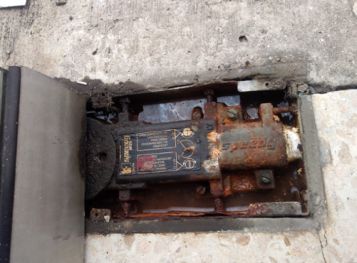 |  | 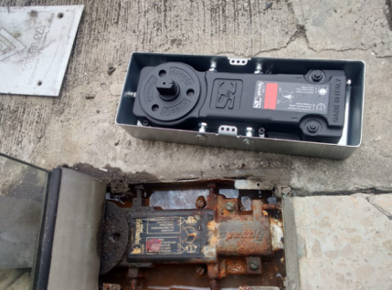 Imagen No. 2 |  |  | Imagen No. 3 |  | Imagen No. 4 |  |  | Imagen No. 5

 | Imagen No. 6 |  | Imagen No. 7 |  |  |  |  |  |  |  | Imagen No. 10

 | REGISTROS FOTOGRÁFICOS DEL TRABAJO REALIZADO (Después)

 | Imagen No. 1 |  | 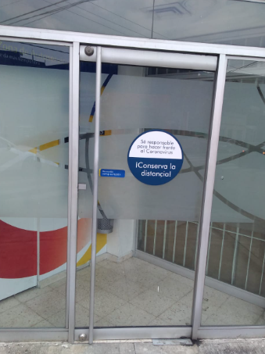 Imagen No. 2 |  |  | Imagen No. 3 |  | Imagen No. 4 |  |  | Imagen No. 5

 | Imagen No. 6 |  | Imagen No. 7 |  |  | Imagen No. 8 |  | Imagen No. 9 |  |  | Imagen No. 10

